상품제안서
더류쉘 원형접시 8인치 2P | 상품코드: S44204

 |  |  |  |  |  |  | 02-713-8555 | www.synergygift.co.kr
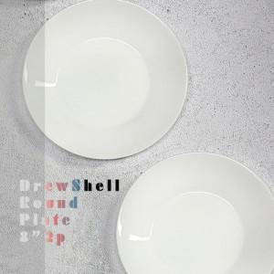

【상세/제작정보】

【인쇄/포장옵션】 | 전사1도 / 포장불가능

【공급단가】 | 수량 | 100~ | 200~ | 300~ | 500~ | 1,000~
*VAT별도 | 단가 | 15,500원 | 15,300원 | 14,900원 | 14,600원 | 14,300원

【상품 URL】 | https://synergygift.co.kr:443/src/goods_detail.php?gdno=44204

